Estadísticas
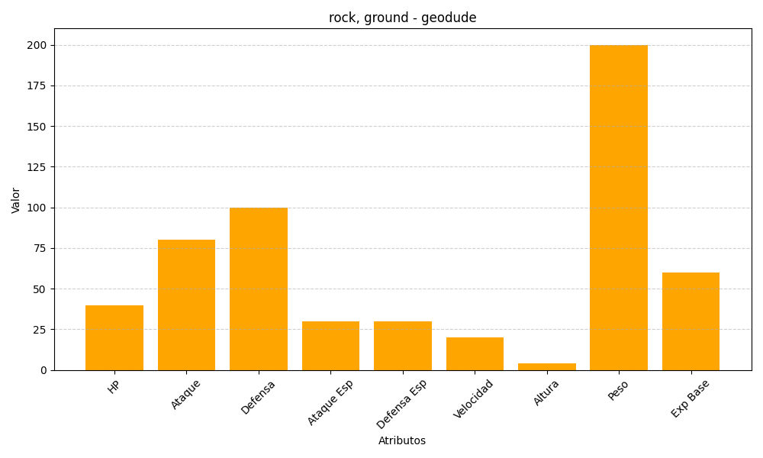
ID | Nombre | Tipo | HP | Ataque | Defensa | Ataque Especial | Defensa Especial | Velocidad | Altura | Peso | Experiencia Base
74 | geodude | rock, ground | 40 | 80 | 100 | 30 | 30 | 20 | 4 | 200 | 60

